Лист1
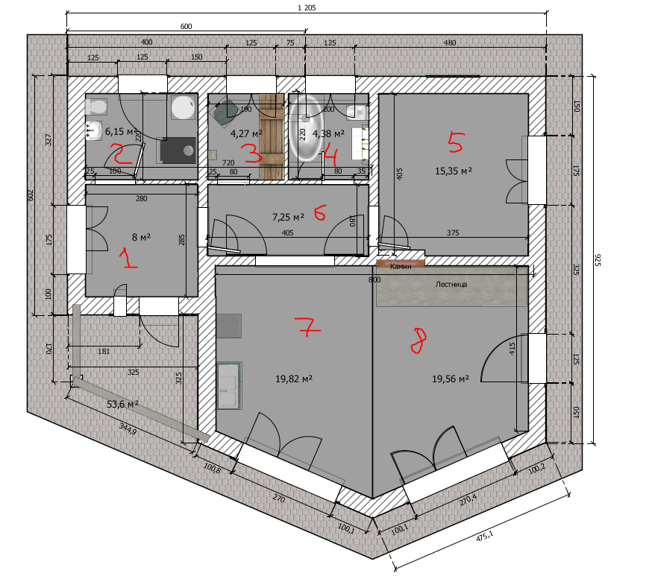
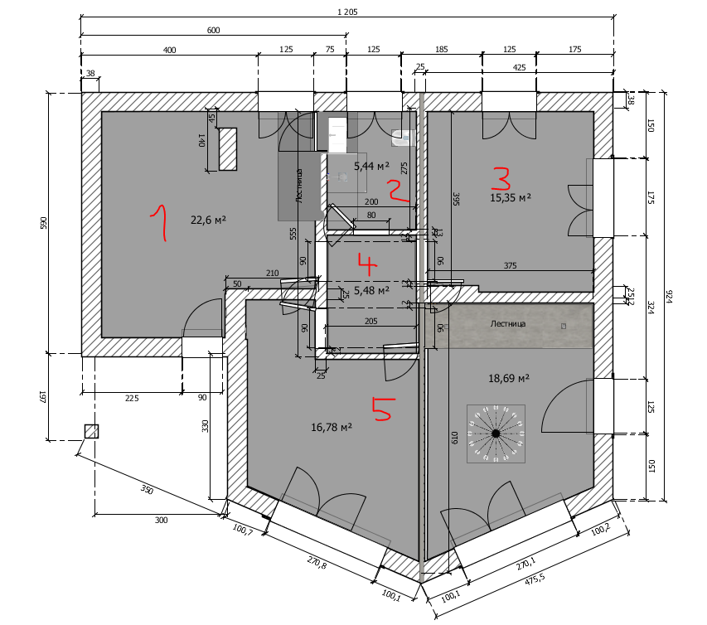
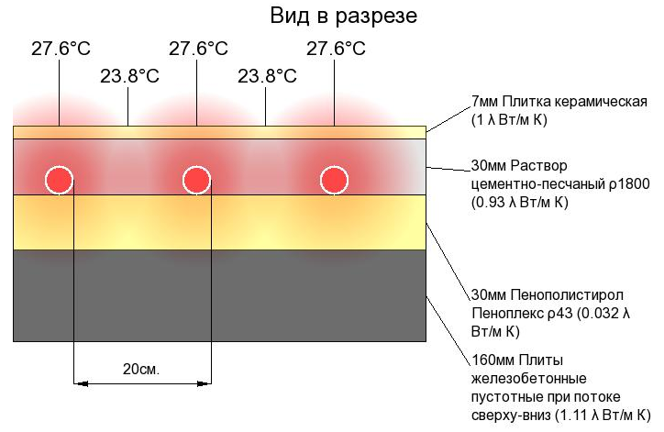
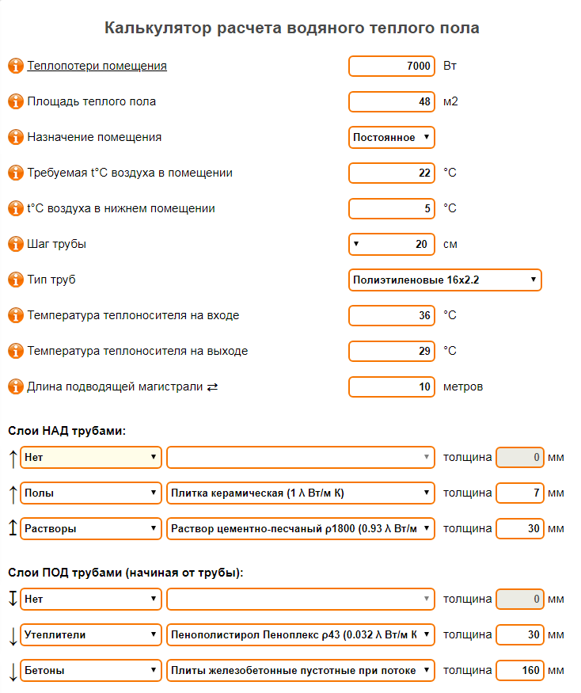
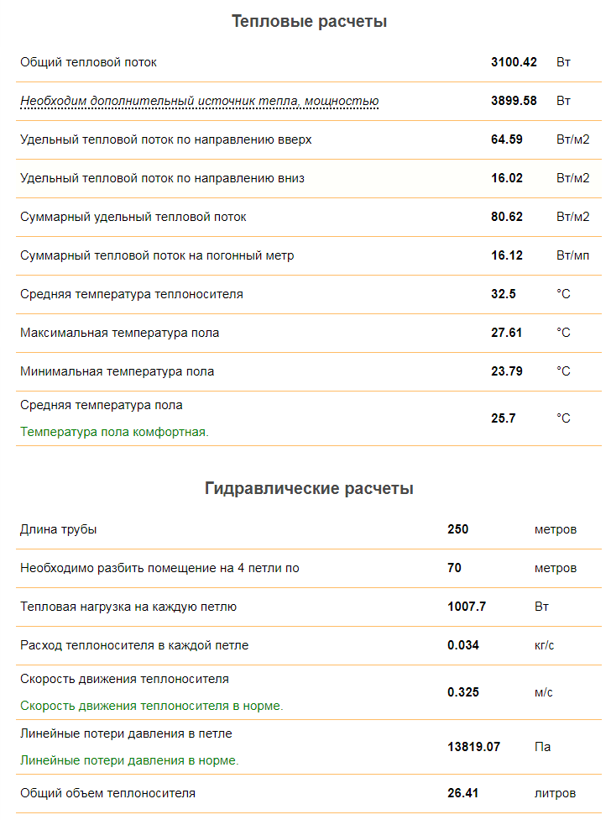
 |  |  |  |  |  |  |  |  | 0.012 | =860/20/3600
 | № | S поме-щения | Тепл-и мин кВт | Тепл-и МАХ кВт | К-во окон/вн. Стен | Батареи 55/45 dT=30C |  | Q (Вт) | GV (л/с) | d (мм) | L (м) | RL (м) | V (л)
1й Этаж | 1 | 8 | 0.6 | 1.3 | 2/2 | 1158 | Kermi FKO 22 500x1200 Прихожая | 2316 | 0.028 | 12 | 10 | 0.133 | 7.38
Поротерм 440 |  |  |  |  |  | 229.5 | + Kermi FKO 11 - 500x400 | 459 | 0.005 | 12 | 10 | 0.005 | 2.37
 | 2 | 6.15 | 0.42 | 0.78 | 1/2 | 344 | Kermi FKO 11 500x600 Котельная | 688 | 0.008 | 12 | 8 | 0.011 | 2.76
 | 3 | 4.27 | 0.25 | 0.52 | 1/1 | 344 | Kermi FKO 11 500x600 Сауна? | 688 | 0.008 | 12 | 14 | 0.019 | 3.44
 | 4 | 4.38 | 0.25 | 0.6 | 1/1 | 516 | Kermi FKO 11 500x900 Сан узел | 1032 | 0.012 | 12 | 18 | 0.056 | 4.82
 | 5 | 15.35 | 0.82 | 1.77 | 1/2 | 965 | Kermi FKO 22 500x1000 Спальня | 1930 | 0.023 | 12 | 22 | 0.196 | 7.69
 | 6 | 7.25 | 0.15 | 0.3 | 0/0 | 344 | Kermi FKO 11 500x600 Коридор | 688 | 0.008 | 12 | 18 | 0.025 | 3.89
 | 7 | 19.82 | 1.18 | 2.55 | 1/2 | 482.5 | Kermi FKO 22 - 500x500 Кухня | 965 | 0.012 | 12 | 20 | 0.062 | 4.86
 |  |  |  |  |  | 482.5 | + Kermi FKO 22 - 500x500 | 965 | 0.012 | 12 | 22 | 0.068 | 5.09
 |  |  |  |  |  | 500 | + радиатор в полу | 1000 | 0.012 | 12 | 20 | 0.062 | 4.96
 | 8 | 19.56 | 3.2 | 6.8 | 2/2 | 965 | Kermi FKO 22 500x1000 Гостинная со 2м светом | 1930 | 0.023 | 12 | 26 | 0.232 | 8.15
 |  |  |  |  |  | 2509 | + Kermi FKO 22 - 500x2600 | 5018 | 0.060 | 12 | 26 | 1.308 | 16.48 | 760.197
Теплые полы |  |  |  |  |  | 3800 | 4 контура (№1,4-8), каждый: длина 80, d=16, S~12м2, t~37С, шаг~15-20см, | 3800 | 0.136 | 12 | 270.00 | 1.38 | 27 | 489.6
 |  |  | 6.87 | 14.62 |  | 12.6395 | кВт |  | 0.347 | 57% | 484 | 1.8 | 98.89 | 1249.797
2й Этаж | 1 | 33.9 | 1.32 | 2.45 | 2/2 | 965 | Kermi FKO 22 500x1000 Комната с 1,5 светом | 1930 | 0.023 | 12 | 8 | 0.071 | 6.11
Бонолит 375 |  |  |  |  |  | 965 | + Kermi FKO 22 500x1000 | 1930 | 0.023 | 12 | 8 | 0.071 | 6.11
 |  |  |  |  |  | 965 | + Kermi FKO 22 500x1000 | 1930 | 0.023 | 12 | 6 | 0.054 | 5.89
 | 2 | 5.44 | 0.24 | 0.45 | 1/1 | 344 | Kermi FKO 11 500x600 Сан узел | 688 | 0.008 | 12 | 14 | 0.019 | 3.44
 | 3 | 15.35 | 0.92 | 1.7 | 2/2 | 965 | Kermi FKO 22 500x1000 Спальня | 1930 | 0.023 | 12 | 20 | 0.18 | 7.47
 |  |  |  |  |  | 344 | + Kermi FKO 11 500x600 | 688 | 0.008 | 12 | 22 | 0.03 | 4.34
 | 4 | 5.48 | 0.15 | 0.25 | 0/0 | 229.5 | Kermi FKO 11 500x400 Коридор | 459 | 0.005 | 12 | 12 | 0.006 | 2.59
 | 5 | 16.78 | 0.9 | 1.94 | 1/2 | 1544 | Kermi FKO 22 - 500x1600 - Спальня | 3088 | 0.037 | 12 | 20 | 0.43 | 10.59
 |  |  | 3.53 | 6.79 |  | 6.3215 | кВт |  | 0.151 | 25% | 110 |  | 46.55
3й Теплый чердак | 1 | 66.15 | 3.5 | 6.57 | 1/4 | 1544 | Kermi FKO 22 500x1600 Игровая/Спортзал | 3088 | 0.037 | 12 | 22 | 0.48 | 10.82
Вата 200 |  |  |  |  |  | 1544 | + Kermi FKO 22 500x1600 | 3088 | 0.037 | 12 | 28 | 0.6 | 11.50
 |  |  |  |  |  | 1544 | + Kermi FKO 22 500x1600 | 3088 | 0.037 | 12 | 28 | 0.6 | 11.50
 |  |  | 3.5 | 6.57 |  | 4.632 | кВт |  | 0.111 | 18% | 78 | 0.8 | 33.814 | 398.352
БКН на 160-200 литров
КАМИН - топка Альфа 800 15 кВт
 |  | 227.88 | 13.9 | 27.98 |  | 23.593 |  | 43386 | 0.609 |  | 772.8 |  | 215.10 | 2191.798
 | http://stroy-calc.ru/raschet-teplogo-pola |  |  |  |  | http://slpl.ru/node/80 |  |  | 2191.798 | л/час

